诊断框架
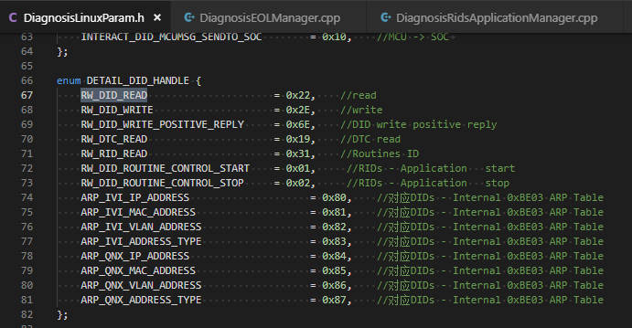
 |  |  |  |  | 基本通信协议
 |  |  |  |  |  | byte 1 | field | direction | direction:SOC->MCU/MCU->SOC
 |  |  |  |  |  | byte 2 | DID_H
 |  |  |  |  |  | byte 3 | DID_L
 |  |  |  |  |  | byte 4 | Read/Write
 |  |  |  |  |  | byte 5 | date length
 |  |  |  |  |  | byte 6 | data
 |  |  |  |  |  | … | data
 |  |  |  |  |  | byte n | data

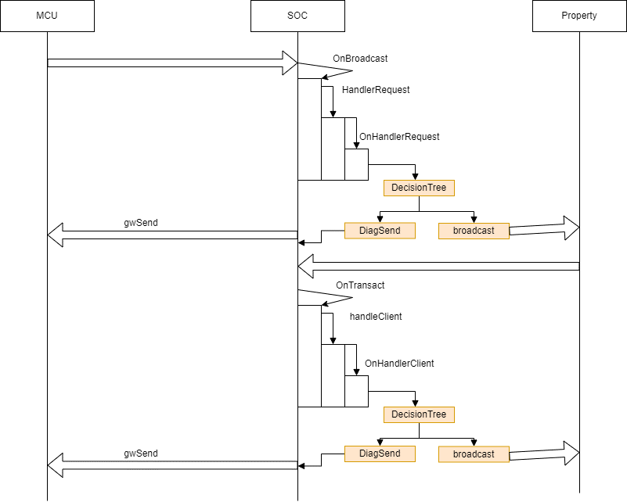

 |  |  | 文件构成
 |  |  |  | BUSInterface

 |  |  |  | 屏幕， 摄像头的接口(读寄存器， port口）

 |  |  |  | DiagnosisClient
 |  |  |  | DiagnosisProxy

 |  |  |  | DiagnosisBanmaSheet
 |  |  |  | 标定映射表
 |  |  |  | DiagnosisProxy.cpp
 |  |  |  | 物流数据
 |  |  |  | 变量定义表(subscribeVHubD为主入口)

 |  |  |  | DiagnosisServer

 |  |  |  | DiagnosisDTCDataSheet.h
 |  |  |  | DiagnosisLinuxParam.h
 |  |  |  | DiagnosisConfigurationManager.h/cpp 标定
 |  |  |  | DiagnosisEOLManager.h/cpp EOL
 |  |  |  | DiagnosisINternalManager.h/cpp Internal
 |  |  |  | DiagnosisLoginsticManager.h/cpp 物流数据
 |  |  |  | DiagnosisRidsApplicationManager.h/cpp RidsApplication
 |  |  |  | DiagnosisServer 主入口， 数据分发到各模块
 |  |  |  | DiagnosisManagerBase 各模块继承的父类
 |  |  |  | DiagnosisEOLManager.h/cpp EOL

 |  |  |  | DiagnosisTestClent

 |  |  |  | DiagnosisVhubTest

 |  |  |  | Vhub测试代码

信号处理类型 | 连接状态
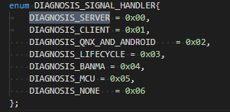
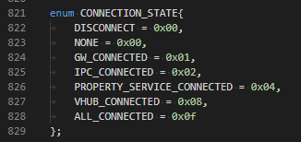

Field |  | 方向
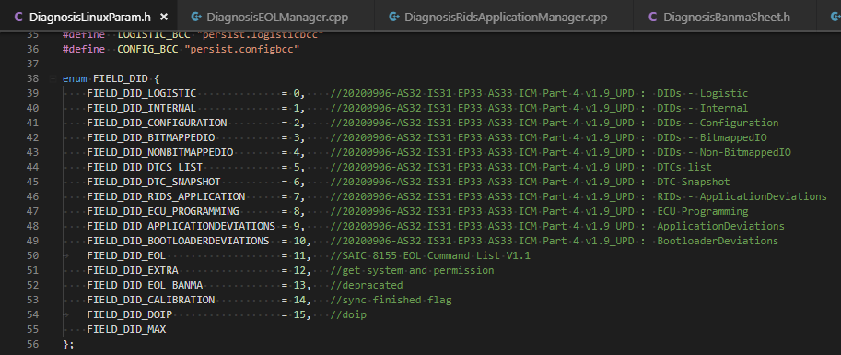

 |  | 处理的类型

Configuration标定
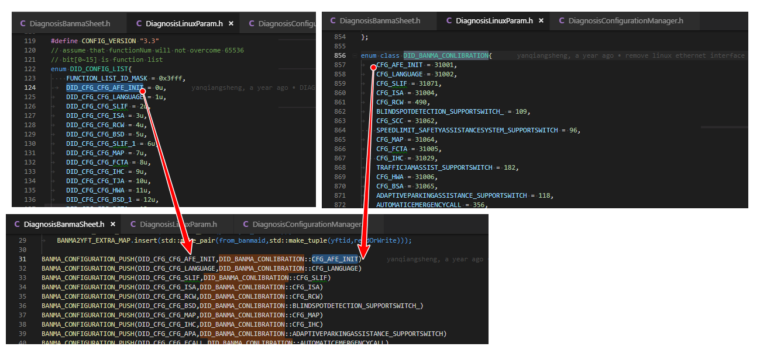

需求文件：

标定映射表
part4 sheetName： DID Configuration
目前来看Part4的需求与标定映射表一致

代码文件：

DiagnosisLinuxParam.h

DID_CONFIG_LIST enum列表维护（一般根据MCU那边定义名称及值）

MCU代码：Diag_Public 参考枚举值

MCU代码： Diag_CfgData.c 确认标定对应的名称

DID_BANMA_CONLIBRATION enum列表维护（名称根据功能自己命名）

DiagnosisBanmaSheet.h

添加BANMA_CONFIGURATION_PUSH(DID_CONFIG_LIST ID， DID_BANMA_CONLIBRATION ID)

DiagnosisConfigurationManager.cpp

internal
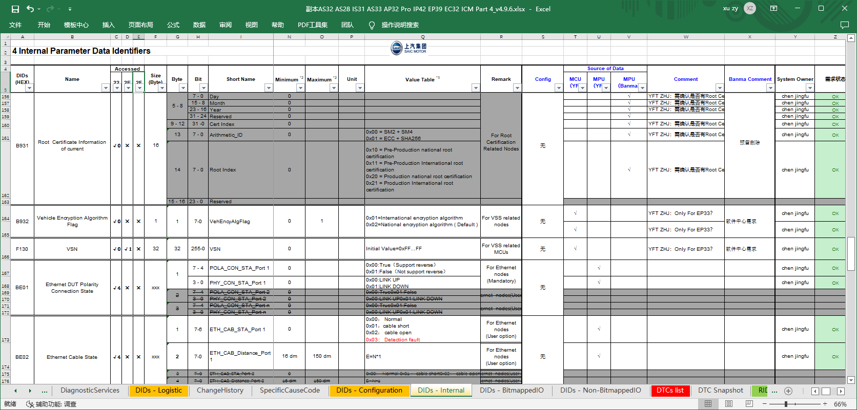
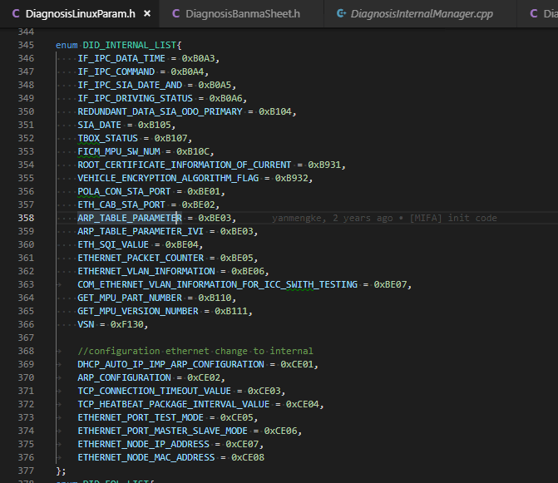
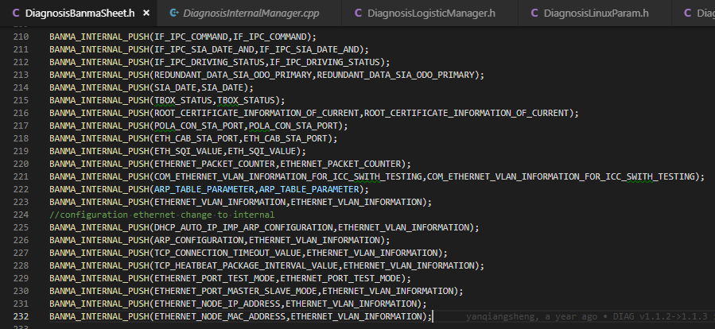
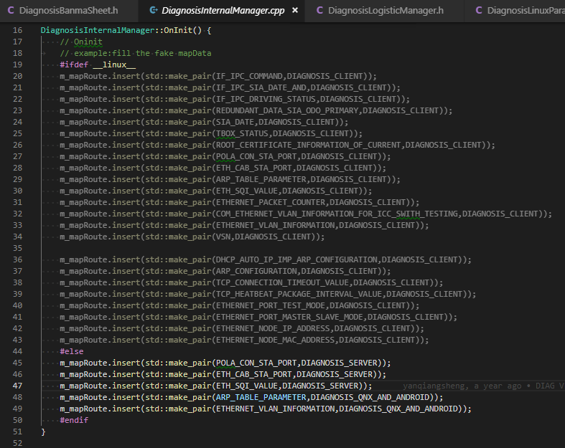

需求文件：

Part4中sheetName： DIDs - Internal

代码文件：

DiagnosisLinuxParam.h

DID_INTERNAL_LIST enum列表维护

DiagnosisBanmaSheet.h

添加BANMA_INTERNAL_PUSH(YF ID， BANMA_ID)

DiagnosisInternalManager.cpp

Oninit() 列表维护

Linux都是Client

后一项不重要， 代码中未使用

在EOL的需求中sheet DID-Configuration

Logistic物流数据
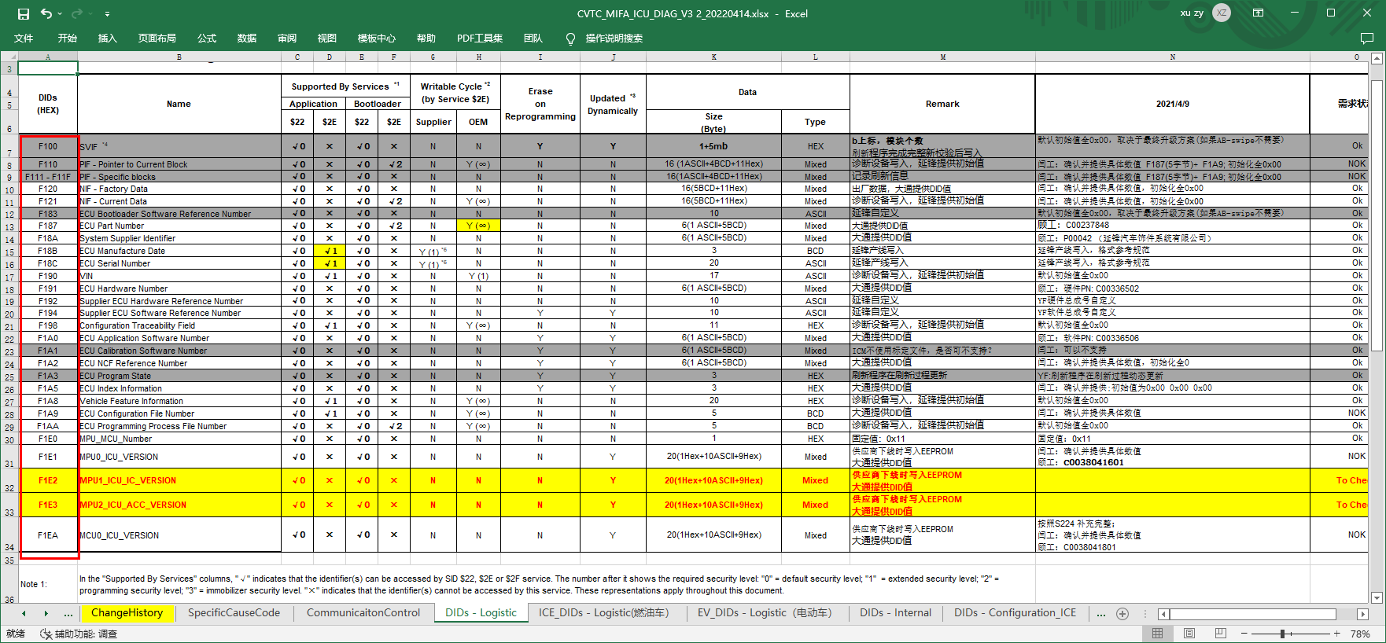
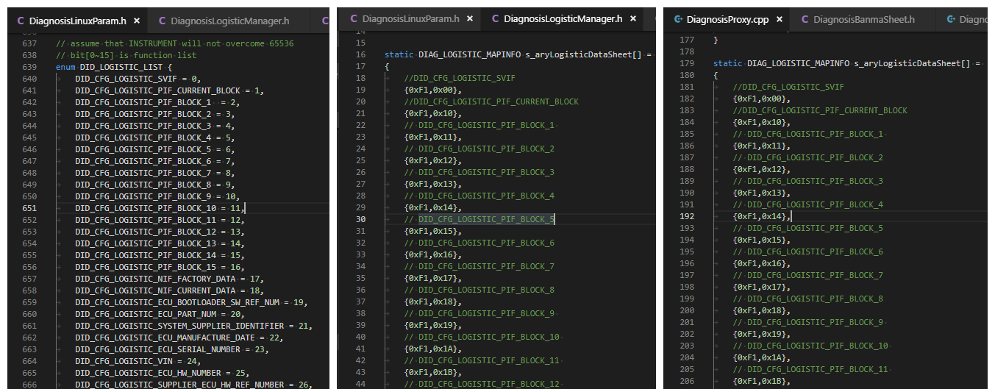
在DiagServer被使用
需求文件：

Part4中sheetName： DIDs - Logistic
标定映射表

代码文件：

DiagnosisLinuxParam.h

DID_LOGISTIC_LIST enum列表维护

DID_BANMA_CONLIBRATION enum列表维护（名称根据功能自己命名）

DiagnosisBanmaSheet.h

添加TFT2BANMA_LOGISTIC_PUSH(YF ID， BANMA_ID)

DiagnosisLogisticManager.h

s_aryLogisticDataSheet列表

DiagnosisProxy.cpp

s_aryLogisticDataSheet列表

DiagnosisLogisticManager.cpp

RIDs - Application
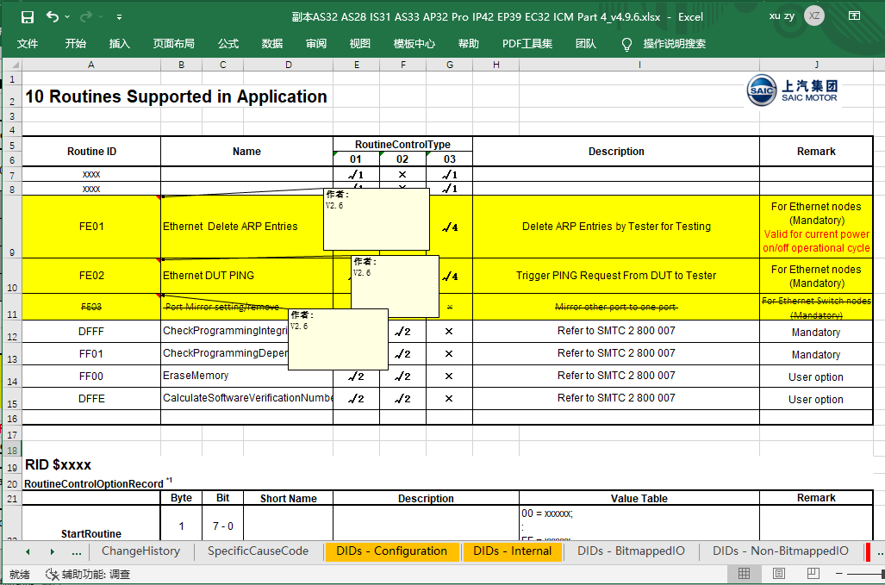
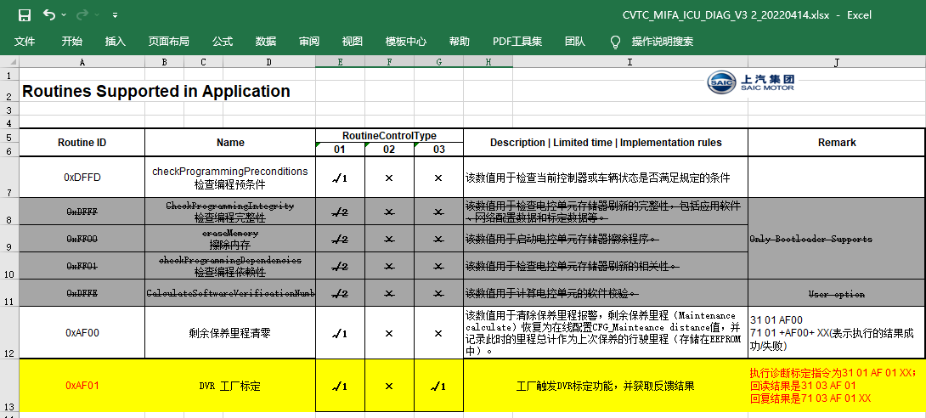
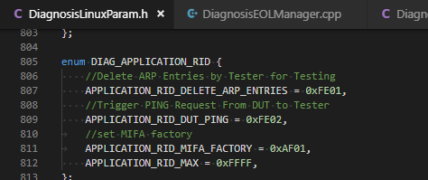
 | 少变更

 | 需求文件：

 | Part4中sheetName： RIDs - Application 中标黄的需要实现

 | 代码文件：

询问SPM或系统是否需要实现？ | DiagnosisLinuxParam.h

 | DID_APPLICATION_RID enum列表维护

 | DiagnosisRidsApplicationManager.cpp

 | Oninit() 列表维护

DTC
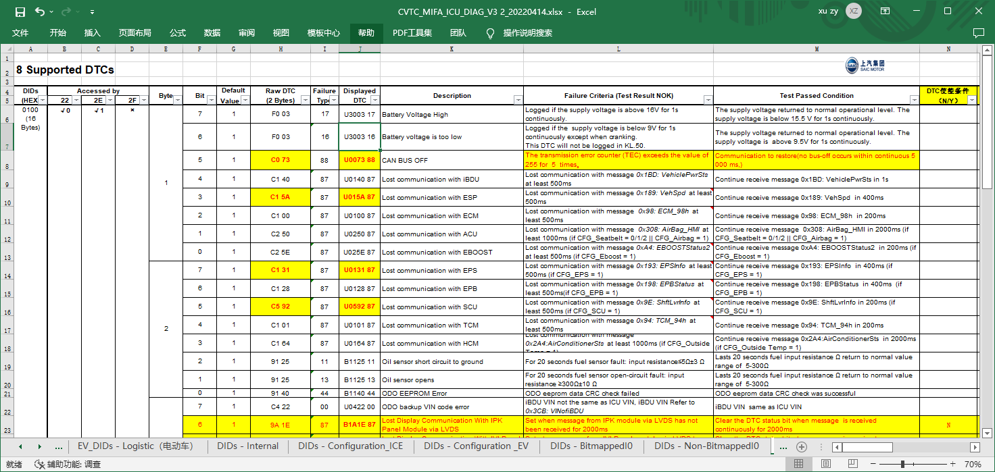

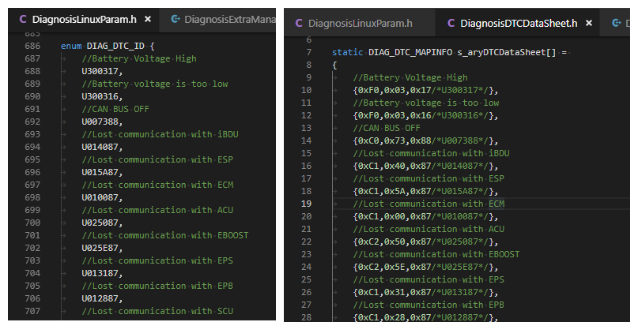

EOL
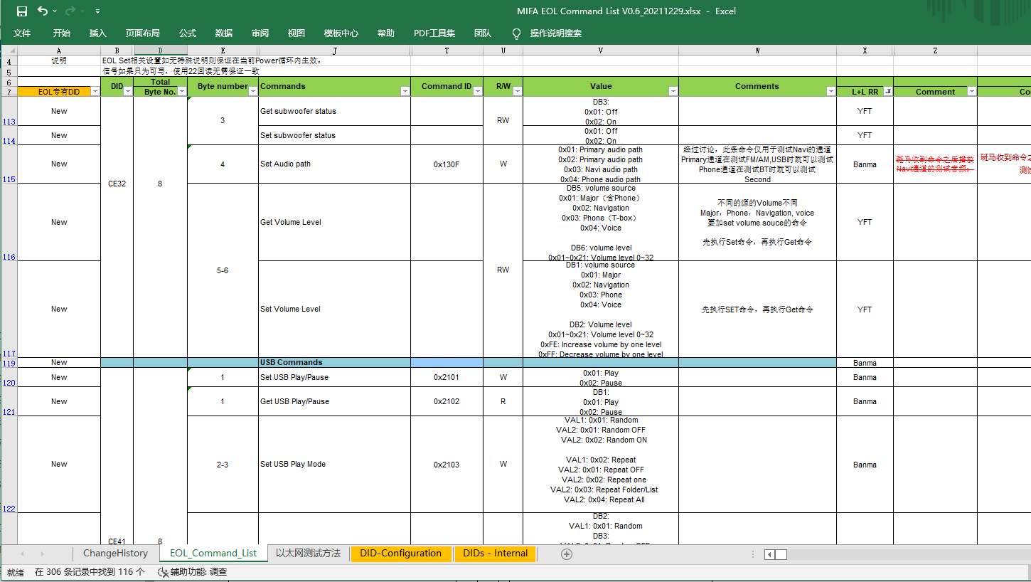

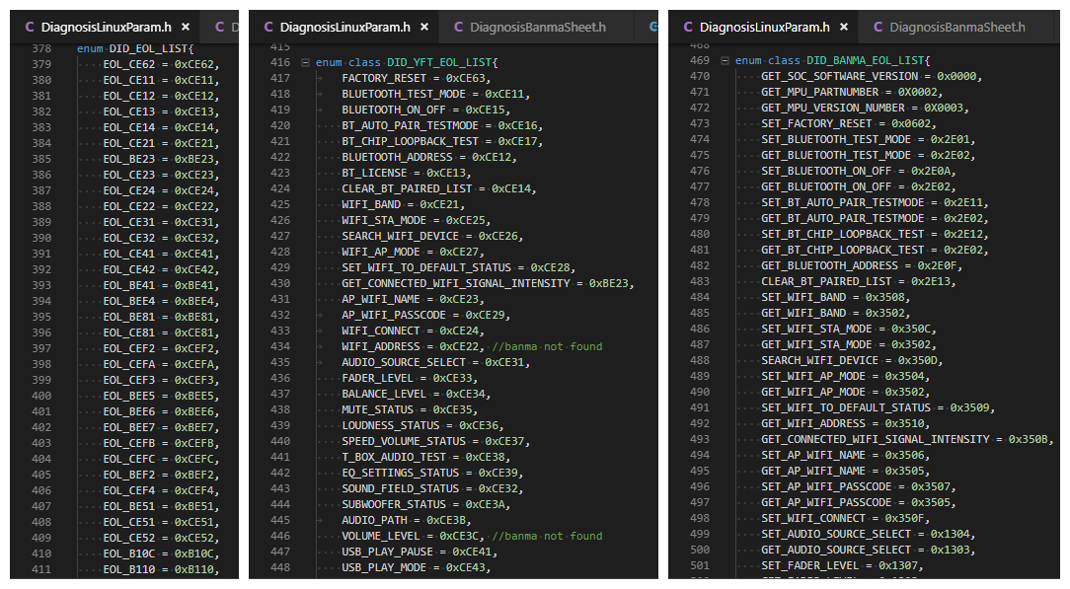
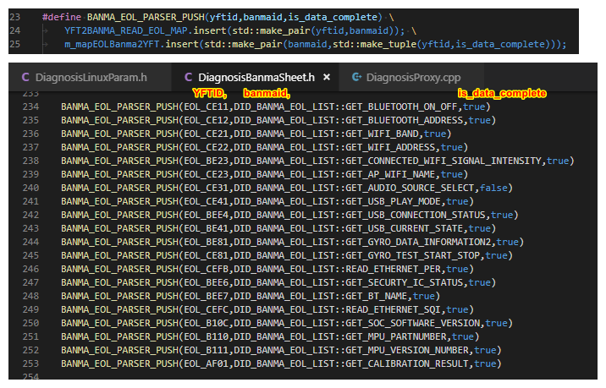
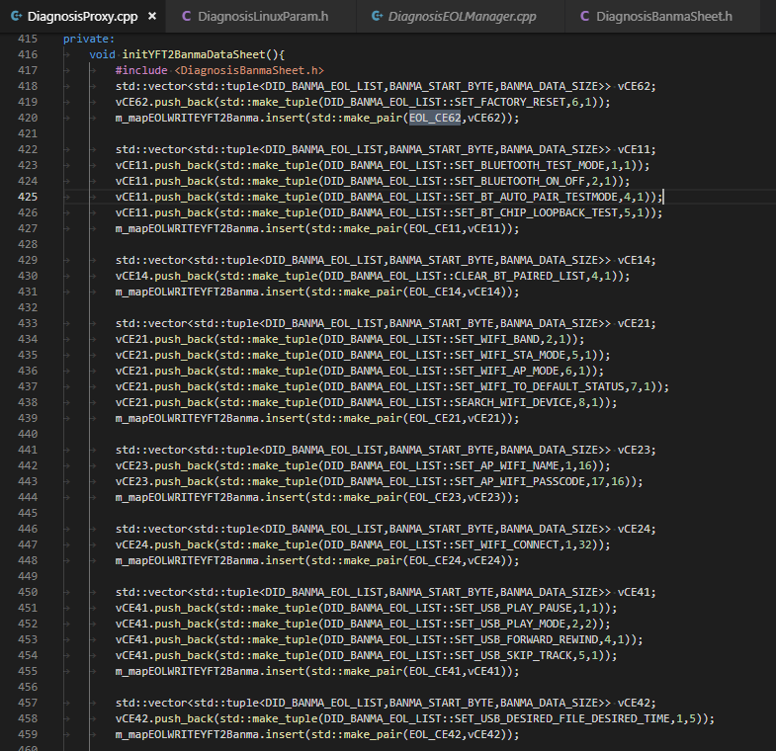
表格中 L+LRR中包含banma的需要在下列方法中维护
隐藏列 C列 owner中含有SOC
CommandID不为空的形成列表

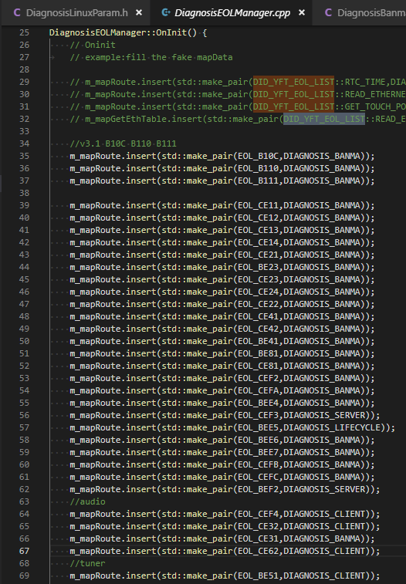

 |  | BANMA | CEFA | CEFA | 8 | 1-8 |  | N | N |  | Set Ethernet test mode ON/OFF | Banma
 |  | LifeCycle | BEE5 | BEE5 | 8 | 1-3 | Y | Y | N | SOC | GET RTC TIME | YFT
 |  | BANMA | BEE6 | BEE6 | 8 | 1 |  | Y | N | SOC | GET SECURTY IC STATUS | Banma
根据第一个来设置 |  | CLIENT | CE32 | CE32 | 8 | 1 | 10 | Y | N | SOC | Get 3D sound field status | YFT
之后在运行后会根据后续的内容修改 |  | CLIENT |  | CE32 |  |  | 38 | Y | N | SOC | Set 3D sound field status | YFT
 |  | CLIENT |  | CE3A |  | 3 | 10 | Y | N | SOC | Get subwoofer status | YFT
 |  | CLIENT |  | CE3A |  |  | 39 | Y | N | SOC | Set subwoofer status | YFT
 | ？ | CLIENT |  | CE3B |  | 4 | 40 | Y | N | SOC | Set Audio path | Banma
 |  | CLIENT |  | CE3C |  | 5-6 | 10 | Y | N | SOC | Get Volume Level | YFT
 |  | CLIENT |  | CE3C |  |  | 41 | Y | N | SOC | Set Volume Level | YFT

 |  | 内部接口 | BEF2 |  | 8 | 1-8 |  | Y | Y | SOC | Get touch position | YFT
 |  | 内部接口 | CEF3 |  | 8 | 1-2 |  | Y | N | SOC | Set/Get Camera Test Mode On/Off | YFT/Banma
 |  | 内部接口 | CEF3 |  | 8 | 3 |  | Y | N | SOC | Get Camera Status | N/A

变量定义表
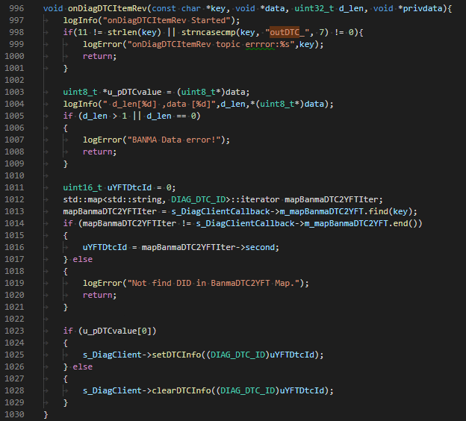
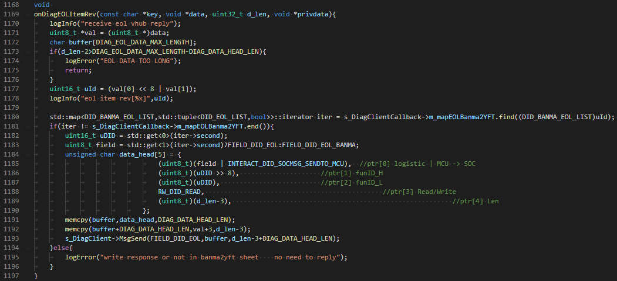
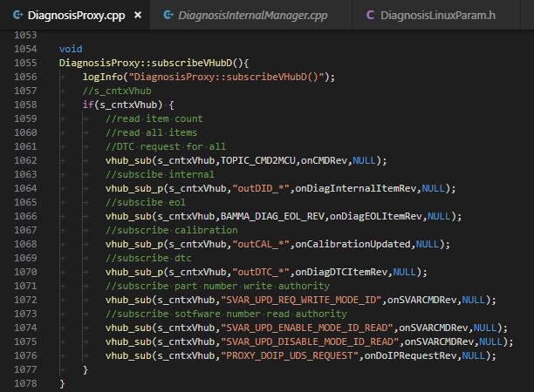
 | 变量定义表中的Diag， updata， 标定、EOL模块需要实现 |  |  |  | 需求文件：
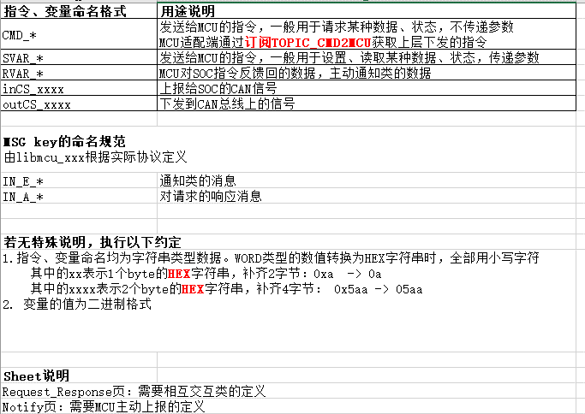
 |  |  |  |  | 变量定义表（Diag， updata， 标定、EOL模块）

 |  |  |  |  | 代码文件：

 |  |  |  |  | DiagnosisLinuxParam.h

 |  |  |  |  | DID_EXTRA_LIST enum列表维护

 |  |  |  |  | DiagnosisBanmaSheet.h

 |  |  |  |  | 添加BANMA_EXTRA_MAP_PUSH(YF ID， FROM_BANMA_ID, TO_BANMA_ID, READORWRITE)

 |  |  |  |  | DiagnosisExtraManager.cpp

 |  |  |  |  | Oninit() 列表维护

 |  |  |  |  | DiagnosisProxy.cpp

 |  |  |  |  | subscribeVHubD() 订阅消息并配置回调
 |  |  |  |  | handlkeServerExtraQuest(...) 特殊处理ETHERNET_TEST
 |  |  |  |  | onCMDRev 处理 CMD_* 的消息
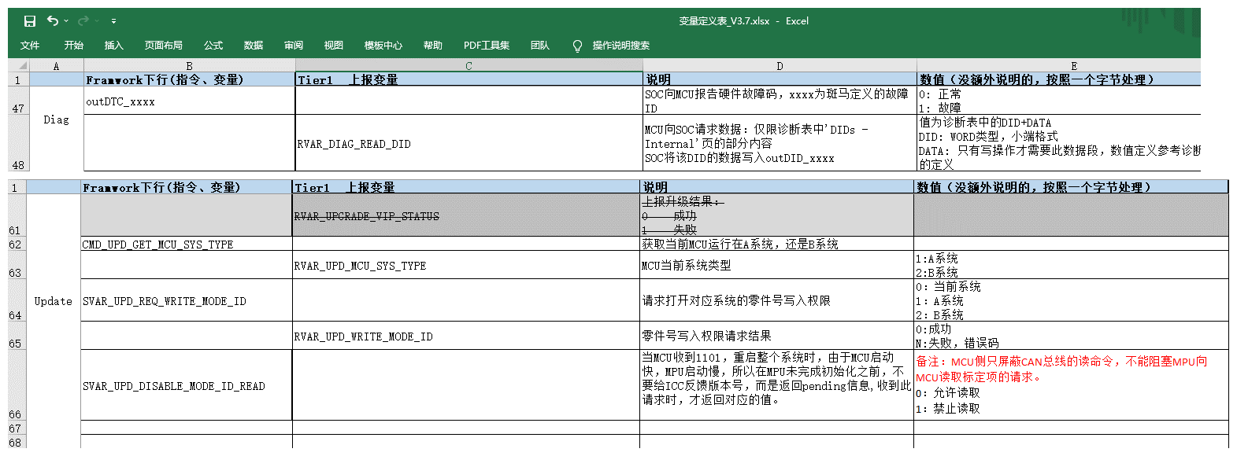
 |  |  |  |  | onDiagInternalItemRev 处理 outDID_* 的消息
 |  |  |  |  | onCalibrantionUpdated() 处理 outCAL_* 的消息
 |  |  |  |  | handleServerDTCReply 处理 RVAR_DIAG_ALL_DTC的消息
 |  |  |  |  | onDiagDTCItemRev 处理 outDTC_* 的消息
 |  |  |  |  | onDiagEOLItemRev 处理 PROXY_EOL_OUT 的消息
 |  |  |  |  | onSVARCMDRev 处理 SVAR* 开头的消息
 |  |  |  |  | onDoUPRequestRev 处理 PROXY_DOIP_UDS_REQUEST 的消息

MCU的代码

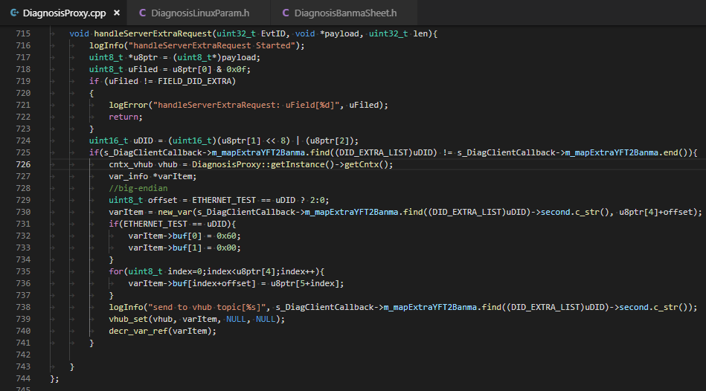

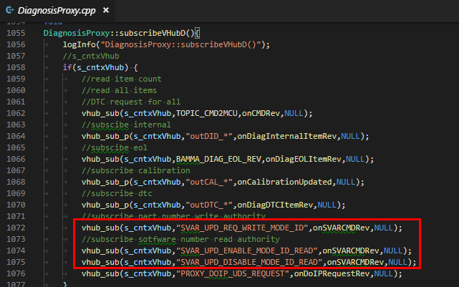

CMD_* |  | outDID_*
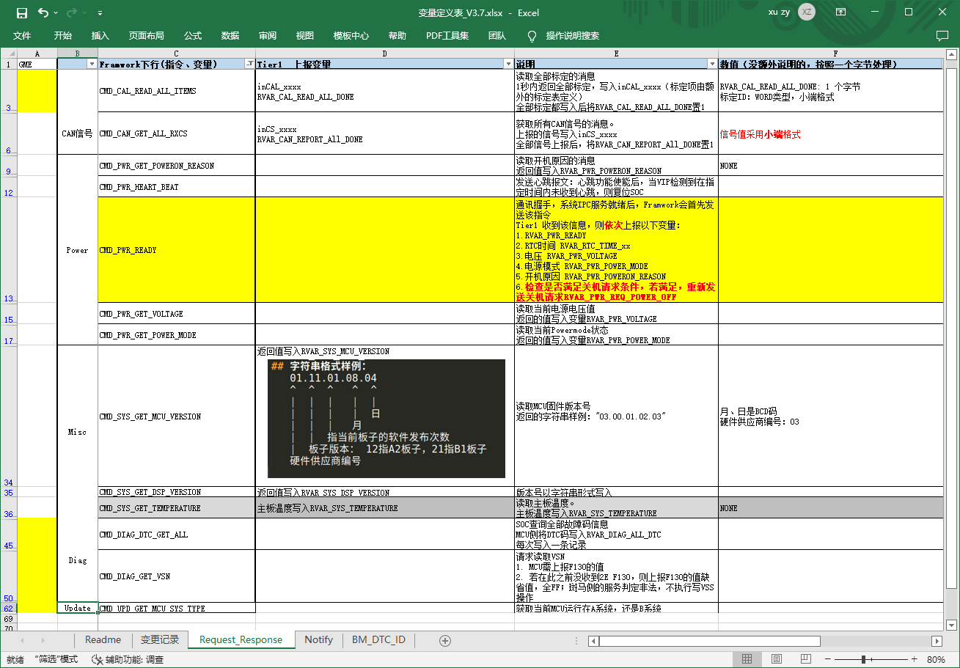

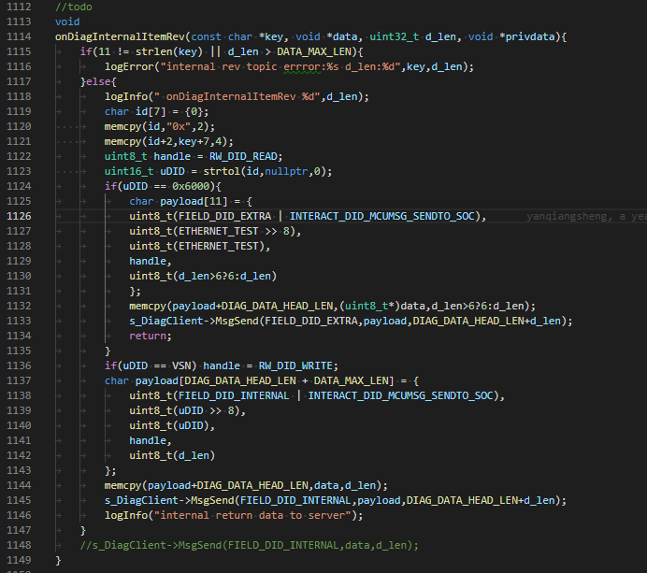

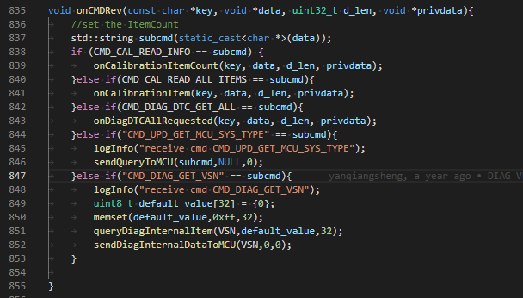

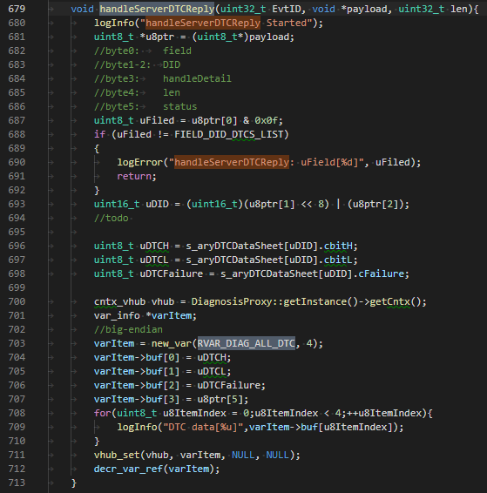
 |  |  | Framwork下行(指令、变量) | Tier1 上报变量 | 说明 | 数值（没额外说明的，按照一个字节处理）
outCAL_* |  |  |  | RVAR_DIAG_ALL_DTC | MCU上报DTC码，每次写入一条记录； 变化主动上报。 | 每条记录4个字节（大端格式）： 示例：9A 24 01 01 3字节DTC code 1字节DTC value

 |  |  | MCU上报后， SOC诊断再发送给斑马

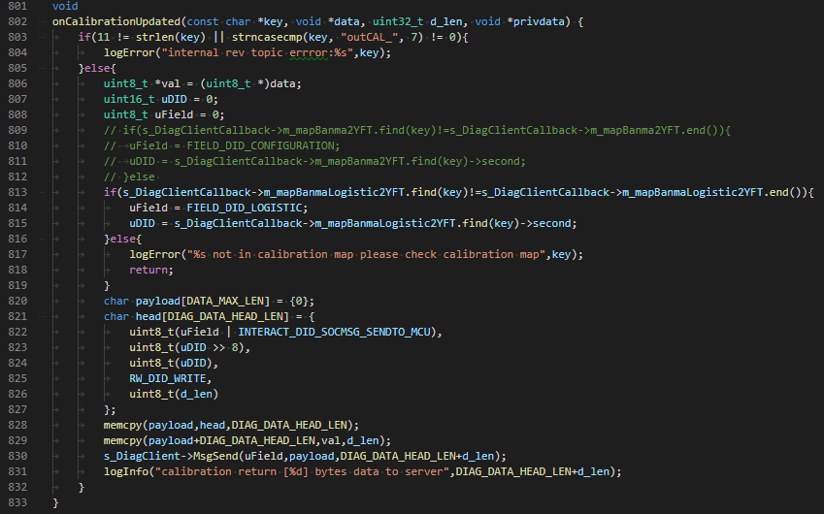

 |  |  | PROXY_EOL_OUT
outDTC_*

代码中的疑问
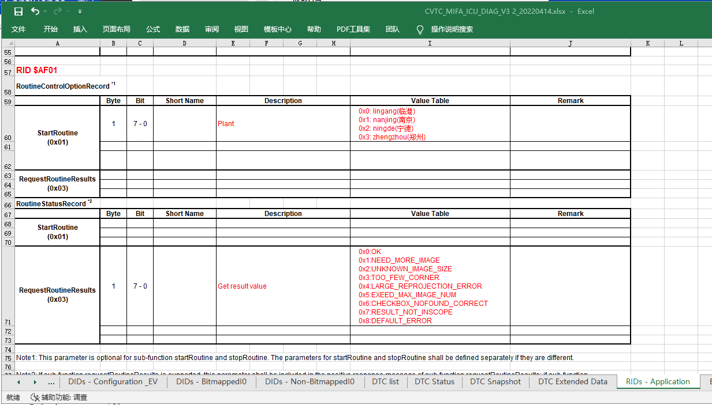
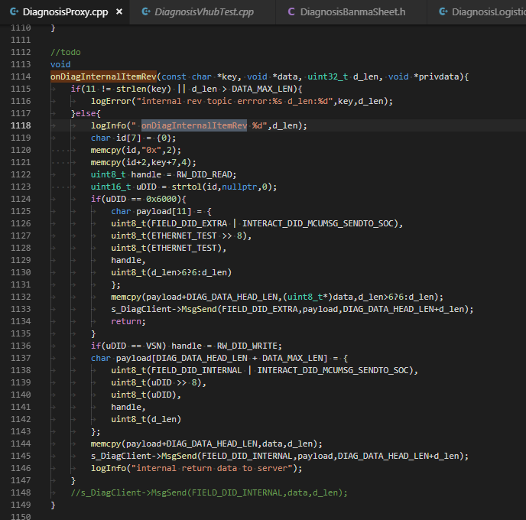
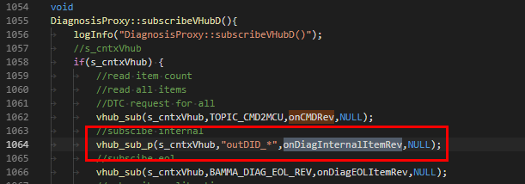

 |  | SOC写入， handler=read？

 |  | VSN是write？

 |  | 0x6000的需求来源

Rid
 | AF01
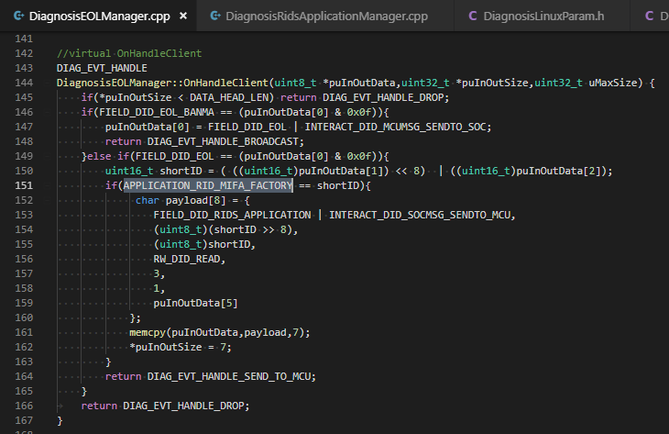

 |  |  | 1、这个是由MCU来处理嘛？
 |  |  | payload对应的协议是什么？感觉与基础协议不符合

